część 1
 | Załącznik nr 1A Opis przedmiotu zamówienia - cześć 1
 | Zdjęcie poglądowe | Ilość | Opis
 | 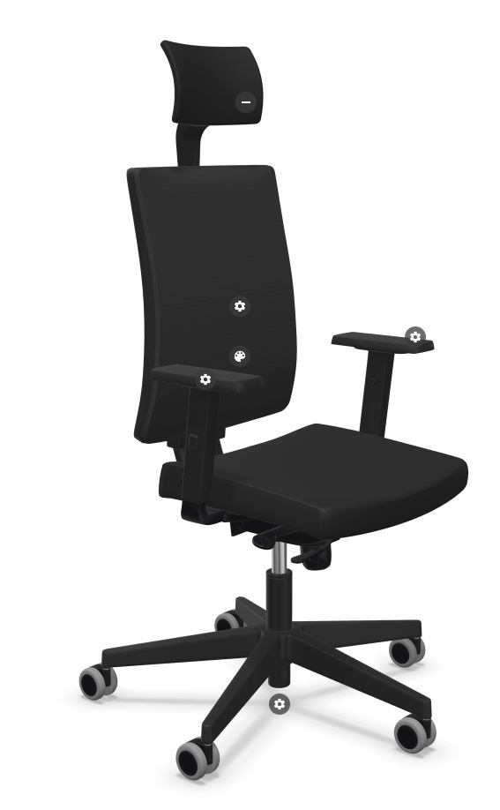 | 10 | Krzesło obrotowe biurowe, z tapicerowanym siedziskiem, siatkowym oparciem, tapicerowanym zagłówkiem oraz regulowanymi podłokietnikami. Wymiary (dot. krzesła pod obciążeniem): Oparcie: szer. min. 420 mm, wysokość min. 520 mm, wysokość oparcia regulowana w zakresie: 570-640 mm Siedzisko: szer.460 mm, Głębokość siedziska: 420 mm, Głębokość powierzchni siedziska: 450 mm, Wysokość siedziska regulowana w zakresie: 420-550 mm Wysokość całkowita regulowana w zakresie: 980-1180 mm Podane wymiary +/- 5%. Zagłówek regulowany na wysokość w zakresie min. 60mm Wysokość tarczy zagłówka: 150 mm Szerokość tarczy zagłówka: 250 mm Średnica podstawy: 710 mm Budowa krzesła : Siedzisko i zagłówek tapicerowane Oparcie siatkowe Oparcie wykonane na bazie ramki z tworzywa sztucznego (polipropylen) w kolorze czarnym tapicerowane wysokogatunkową siatką poliestrową o wysokiej wytrzymałości, zapewniającej odpowiednią wentylację pleców użytkownika Oparcie posiada zintegrowane, ergonomiczne, manualne podparcie lędźwi z regulacją wysokości do 70mm, podparcie lędźwiowe regulowane w pionie i umożliwiające dostosowanie do wzrostu użytkownika. Siedzisko: szkielet wykonany z sklejki bukowej 7-warstwowej grubości 10mm pokryty jest pianką wylewaną o grubości min. 50mm i gęstości min. 60kg/m3 Zagłówek: tapicerowany o konstrukcji wykonanej ze sklejki i obłożony obustronnie pianką ciętą o grubości min.6mm. Regulacja wysokości do 65 mm oraz regulowany kąt wychylenia oparcia. Mechanizm synchroniczny, umożliwiający blokadę oparcia i siedziska w 5 pozycjach Możliwość swobodnego kołysania się Oparcie odchylające się synchronicznie z siedziskiem. Kąt pochylenia oparcia co najmniej 30 st. zsynchronizowany z kątem pochylenia siedziska 11 st. Anti- Shock – zabezpieczenie przed uderzeniem oparcia w plecy użytkownika po zwolnieniu blo

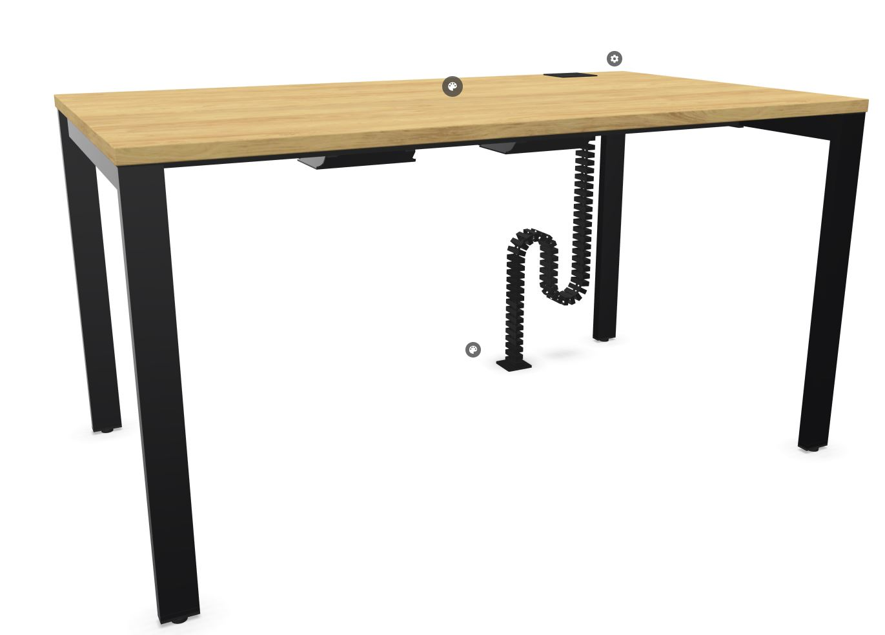 |  | 10 | Biurko wolnostojące, wym. blatu 1600 x 800 mm Wysokość całkowita: 740 mm Grubość blatu: 25 mm Kształt blatu: Prostokąt Typ blatu: Stały Podstawa: stelaż biurka w formie stabilnej konstrukcji ramowej, zapewniającej równomierne podparcie blatu; Materiał elementów metalowych - podstawa: stal malowana proszkowo Materiał elementów płytowych - blat: HPL drewnopodobny, do uzgodnienia z Zamawiającym Obrzeże blatu: 2 mm - klejone Media - położenie prawe/lewe: Przelotka kwadratowa, tworzywo sztuczne, 90 x 90 mm Poziomy kanał kablowy: modułowy, stalowy Pionowy kanał kablowy: elastyczny z tworzywa, modułowy Podane wymiary +/- 5%.
 | 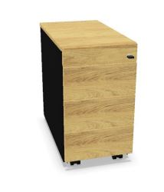 | 10 | Kontener mobilny Wysokość całkowita: co najmniej 570 mm Szerokość całkowita: co najmniej 420 mm Głębokość całkowita: co najmniej 600 mm Wersja konstrukcyjna: standardowa Typ szuflad: 1x piórnik (wysuw 80%) + 3x zwykła (wysuw 80%) Uchwyt boczny Kółka: fi 35 mm, 4 sztuki Zamek: centralny z 2 kluczami łamanymi, numer losowy System cichy domyk wraz z zabezpieczeniem przed jednoczesnym wysunięciem kilku szuflad; Materiał - korpus melamina (MFC), gr. 18 mm, front oraz top laminat HPL 18 mm Color drewnopodobny, do uzgodnienia z Zamawiającym Materiał - szuflada: metal Obrzeże topu: 2 mm - klejone Kolor - korpus: kolor ciemnoszary/grafitowy Kolor - front, top i obrzeże top: drewnopodobny, do uzgodnienia z Zamawiającym Podane wymiary +/- 5%.
 | Uwaga: Fotel i krzesło obrotowe muszą spełniać wymagania wynikajace z ROZPORZĄDZENIA MINISTRA PRACY I POLITYKI SOCJALNEJ z dnia 1 grudnia 1998 r. w sprawie bezpieczeństwa i higieny pracy na stanowiskach wyposażonych w monitory ekranowe (Dz.U. nr 148 poz. 973) oraz Rozporzadzenia Ministra Rodziny i Polityki Społecznej z dnia 18 października 2023r. zmieniajace rozporzadzenie w sprawie bezpieczeństwa i higieny pracy na stanowiskach wyposażzonych w monitory ekranowe (Dz. U. poz 2367)

